Nautic 990cc
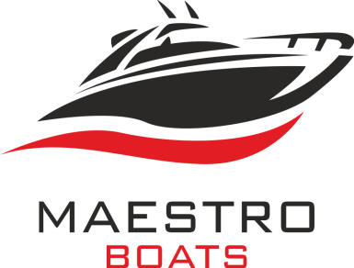
GENERAL DISTRIBUTOR:
MAESTRO d.o.o.; Ljudevita Posavskog 18; 10000 ZAGREB-CROATIA
Mob: +385 98 277 733
E-mail: info@maestro-boats.com
www.maestro-boats.com
 |  | NAUTIC YACHTS SPZOO, ul. Olsztynska 42, 11-036 Gronity

 | CIN
Price list / Preisliste

 | NAUTIC 990neon | Date/Datum/Data |  | 2025-07-01
 |  | offer valid to / gültig bis |  | 2025-12-31
 | The NAUTIC990 series of motor yachts is a luxurious line of family yachts that harmoniously combines modern design with functionality. The yacht is available in three variants: a modern sporty coupe, a classic pilot house, and a stylish open model. The cockpit of each variant is equipped with a practical mini sink and a foldable lounging area, significantly enhancing relaxation on board. Below deck, there are two spacious cabins and an elegant bathroom. The salon features a large kitchen that can be enriched with various unique solutions, as well as a spacious table with seating. At the bow, there is a roomy sun deck, perfect for sunbathing, along with a bench that encourages shared moments outdoors. This makes the yacht an excellent place to spend time with family and friends.
 |  | CE category / Kategorie |  | B5/C7 (option B6/C8)
 |  | Sizes / Maßen |  | LOA 950-990cm, Beam 300cm
 |  | Weight (standard equipment, no engine) Gewicht (Standard, kein Motor) |  | from 3400kg

 |  | Shaft |  | XL
 |  | Engines / Motoren |  | max HP: 1 x 350 / 2 x 200HP

Standard

 | HULL / RUMPF
1 | Moderate V-hull / Mäßiger V-Rumpf
2 | White RAL 9003 / Weiss RAL 9003
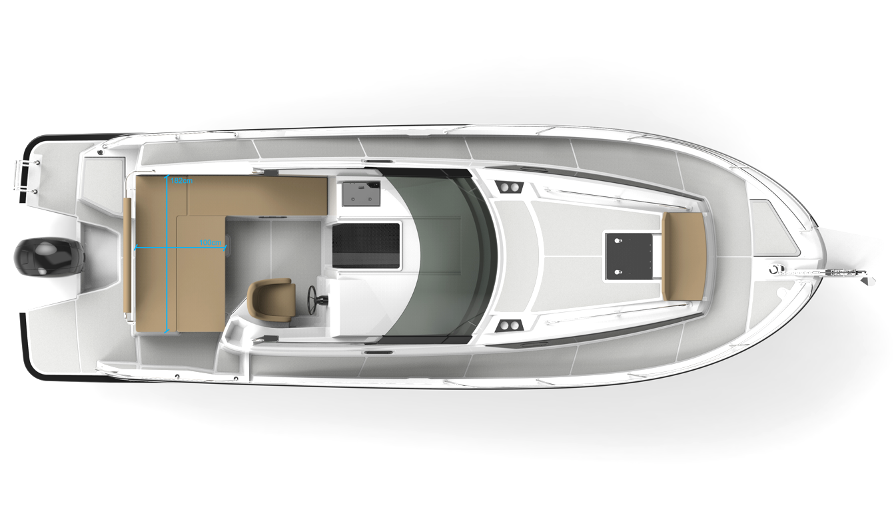
3 | Rubrails around the boat, gray / black / Graue schwarze Scheuerleiste
4 | Aft platforms with confortable 4-step folding bathing ladder / Badeplatformen mit bequemer klapp Badeleiter am Heck
5 | Mooring ear (bow/aft) / Mooring Ohr am Bug/Heck
6 | Black waterline strips / Schwarze Wasserlinie ums Boot herum

 | DECK
7 | Anti slip surface deck / Antirutsch Struktur auf Deck
8 | Anchor locker / Ankerbackkiste
9 | Anchor roll / Ankerrolle
10 | Aft bimini cover / Heck-Bimini-Abdeckung
11 | Full size handrails on deck / Full size Handreilings am Deck
12 | 6 Mooring cleats / 6 Klampen
13 | Relax sun pad in bow 220 x 160/130cm / Sonnenliege im Bug 220 x 160/130cm
14 | Service locker / Serviceshließfach in der Aft
15 | Bench on the bow / Sitzbank am Bug
16 | Hatch in the bow cabin with blind and flyscreen / Luke in der Bugkabine mit Rollo und Fliegengitter

 | COCKPIT / STEUERHAUS
17 | Slinding windows on the left and right site / Schiebefenster auf der linken und rechten Seite
18 | 2 Cockpit lockers /2 Backskisten im Kockpit
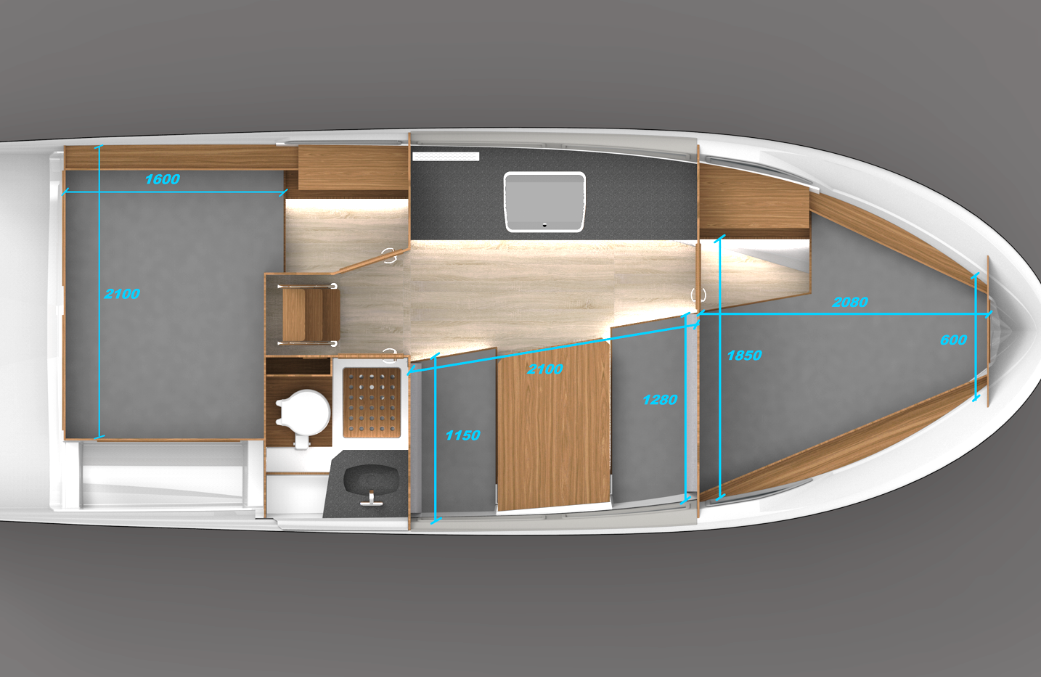
19 | Sliding helmsmann seat / Verstellbarer Steuermannsitz
20 | Compass / Kompass
21 | Feet rest / Fußstütze
22 | Hydraulic stearing / Hydraulische Lenkung
23 | Rear seat backrest convertible into a lounge area / Rückenlehne der Rücksitze umwandelbar in einen Lounge-Bereich
24 | LED lights with blue rings / LED Leuchten mit Doppelfunktion
25 | Ambient lights in roof / Ambientebeleuchtung im Dach
26 | Sink in cockpit / Waschbecken im Steuerhaus
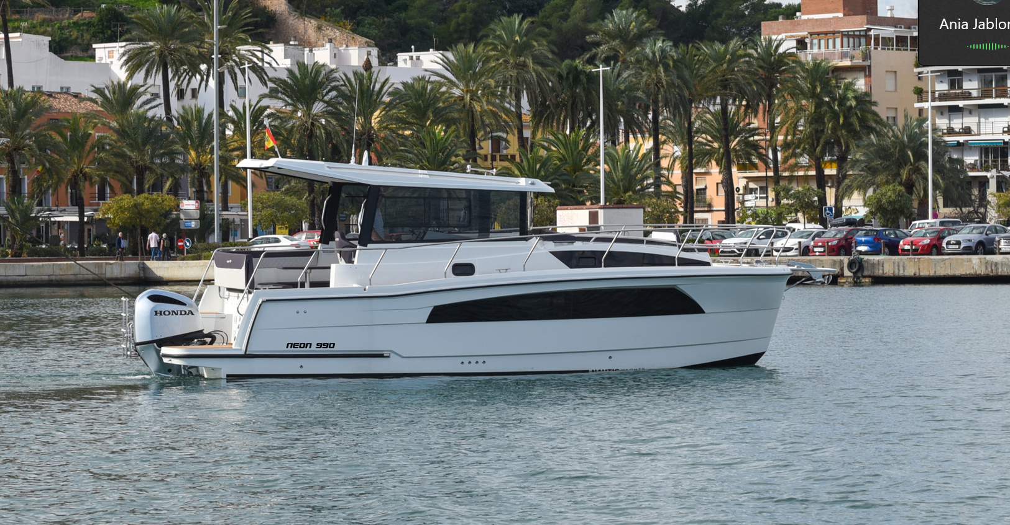
27 | Drink holders in cockpit / Trinkhalter im Steuerhaus
28 | Synthetic leather upholstery / Kunstlederpolsterung

 | INTERIOR (CABINS, WC) / INNENRAUM (KABINEN, WC)
29 | Open bow and aft cabin / Offene Bug und Achterkabine
30 | Table and seats in saloon folded into a berth / Tisch und Sitze im Salon lassen sich zu einer Schlafkoje zusammenklappen
31 | Lockers under mattresses / Backkisten unter Matratzen
32 | Clothing cabinet / Kleider-Schrank / Szafka ubraniowa
33 | Opening window in the aft cabin / Fenster zum Öffnen in der Achterkabine
34 | Mattress with 6 cusions - gray or beige / Matratzen mit 6 Kissen – grau oder beige w kolorze szarym lub beżowym
35 | Spacious toilet cabin with sink and shower area / Geräumige Toilettenkabine mit Waschbecken und Duschbereich |  |  |  |  | Possible speeds depend of engine, approximately
36 | Electric toilet with 80L feces tank and macerator. Separate connection to port sanitary pump / E Toilette mit 80L Tank und Zerkleinerer. Separater Anschluss an die Sanitärpumpe des Hafens |  |  |  |  | 115HP (CT) | 25km/h**
37 | Opening window with blind in the bathroom cabin / öffnende Fenster mit Vorhang in der Badezimmerkabine |  |  |  |  | 150HP | 35-37km/h**
38 | Locker under stairs / Staufach unter Niedergangstreppe |  |  |  |  | 200HP | 40-45km/h**
39 | Ambient lights under caboose & cabinet / Ambientebeleuchtung unter Schraenken & Ablagen |  |  |  |  | 250HP | 45-50km/h**
40 | Night lamps in cabins and steplights on deck / Nachtlampen in den Kabinen und Stufenlichter auf Deck |  |  |  |  | 300HP | 50-55km/h**
41 | Mirrors (bow & bathroom) / Spiegel im Bug und im Badezimmer |  |  |  |  | 350HP | 55-60km/h**
42 | Clothing hooks / Kleiderhaken |  |  |  |  | CT = High Trust

 | CABOOSE / KOMBÜSE
43 | Stainless steel sink with water spout (cold water) / Edelstahlspüle mit Wasserauslauf (Kaltwasser)
44 | 2 Burner gas cooker / 2-Flammen-Gaskocher
45 | Artificial stone countertop (Staron) / Arbeitsplatte aus Kunststein (Staron)
46 | Galley with lockers / Kombüse mit Schließfächern
47 | Electric refrigerator 90L / Elektrischer Kühlschrank 90 mit gefrierfachL
48 | 3 way shore power socket / 230V-Steckdose, 3fach (nur mit Landanschluss)

 | ELECTRICAL INSTALLATION / ELEKTROINSTALLATION
49 | Switchboard with voltage, water and feeces level / Schalttafel mit Spannungs-, Wasser- und Fäkalienstand
50 | 105AH house battery / 105AH Verbraucher Batterie
51 | 230V installation with RDC / 230V Installation mit Fehlerstromschalter
52 | Automatic and manual bilge pumps / Automatische und manuelle Bilgenpumpen
53 | Electric horn / Elektrische Hupe
54 | Shore power with 15m port cable / Landstrom mit 15m Anschlusskabel
55 | USB sockets & shore power in cabins / USB & Landstromdosen in Kabinen
56 | Navigation lights (position lights, stern light, anchor light) / Navigationslichter (Positionslichter, Hecklicht, Ankerlicht)
57 | 3,5KW bow thruster / 3,5KW Bugstrahlruder
58 | Electric wiper / Elektrischer Scheibenwischer

 | WATER / FUEL / GASINSTALLATION
59 | Drinking water tank 130L/ Trinkwassertank 130L
60 | Fuel tank 240L stainless steel, certified / Kraftstofftank 240L Edelstahl, zertifiziert
61 | 3kg gas cylinder, manometer / 3kg Gasflasche mir Manometer
 | OTHER / SONSTIGES / INNE
62 | C7/B5 Certification / CE Norm C7/B5
63 | 7 berths / 7 Kojen
64 | Loading / Beladung

A | SRP Price standard EUR / Endkundenpreis Standard |  |  |  | € 105,000

Suggested retail price excl. VAT and other applicable taxes, freight and handling fees / Vorgeschlagener Verkaufspreis zzgl. MwSt. und anderer Steuern, Fracht- und Bearbeitungsgebühren.

OPTIONS / OPTIONEN

COLORING / FARBEN |  |  | EUR netto | 1= "yes" | EUR netto
1 | Antifouling paint / Antifouling |  | 2000 | 0 | 0
2 | Hull gray RAL 7024 or marine blue / Rumpf grau RAL 7024 oder marineblau |  | 3289 | 0 | 0
3 | Hardtop graphite color RAL7024 / Hardtop dunkelgrau RAL 7024 |  | 801 | 0 | 0
4 | Carbon foil under windshield / Carbon Folie auf Armaturenbrett |  | 319 | 0 | 0

UPHOLSTERY / POLSTER
5 | Velour carpeting / Velur-Teppichboden |  | 859 | 0 | 0
6 | Spradling Diamante upholsterys, diamond style, customized colors / Spradling Diamante Polsterung in Rauten, individuelle Farben |  | 2100 | 0 | 0
7 | EVA foam on deck / EVA-Schaum auf Deck |  | 4250 | 0 | 0
8 | Grey window curtains for all cabins and cockpit / Vorhänge für die Fenster in allen Kabinen und im Cockpit, grau |  | 950 | 0 | 0
9 | Quilted side upholstery in the cabins "Spradling Diamante" / Gestepptes Seitenpolster in den Kabinen |  | 860 | 0 | 0
10 | Sun shade in bow / Sonnenschutz im Bug |  | 750 | 0 | 0

FURNITURE ELEMENTS / MÖBELELEMENTE
11 | Individual furniture colour / Furnierdekor, individual |  | 2930 | 0 | 0
12 | Wooden style flooring in cockpit / Holzboden-Immitation im Cockpit |  | 595 | 0 | 0
13 | Shelf in galley / Ablage über Kombüse |  | 190 | 0 | 0
14 | Folded teak table in the saloon 60 x 80cm / Faltbarer Teaktisch im Salon, 60 x 80cm |  | 990 | 0 | 0
15 | Doors in aft cabin / Türen in der Bugkabine |  | 690 | 0 | 0
16 | Doors in bow cabin / Türen in der Bugkabine |  | 690 | 0 | 0

HATCHES, WINDOWS / LUKEN, FENSTER
17 | Manual roof hatch 80 x 80cm in cockpit with blind and moscito net / Dachluke 80 x 80 cm im Cockpit – manuell |  | 1200 | 0 | 0
18 | Manual roof hatch 50 x 50 cm in cockpit with blind and moscito net / Dachluke 50 x 50 cm im Cockpit – manuell |  | 900 | 0 | 0
19 | Hatch 20 x 40cm in dashboard / Dachluke 20 x 40cm im Cockpit |  | 690 | 0 | 0
20 | Rear window vent in the aft cabin / 2 Fenster in der Achterkabine |  | 590 | 0 | 0

STAINLESS FITTINGS /EDELSTAHLBESCHLÄGE
21 | Stainless bumper / Edelstahl Scheuerleiste |  | 1200 | 0 | 0
22 | Bow gangway with an anchor roller / Bugplatform mit Ankerrolle |  | 990 | 0 | 0
23 | 4 step bow ladder, only with bow gangway / 4-stufige Bugleiter, nur mit Bugplatform |  | 440 | 0 | 0
24 | Stainless anchor 10kg, 12mm rope, 30meters / Edelstahlanker 10 kg, 12 mm Seil, 30 Meter |  | 690 | 0 | 0
25 | Double fender mounts D=230mm, 2pcs / Doppelte Fenderhalterungen D=230mm 2St. |  | 340 | 0 | 0
26 | Rod holder 2pcs / Rutenhalter 2St |  | 200 | 0 | 0

SANITARY & KITCHEN APPLIANCES / SANITÄR & KÜCHENGERÄTE
27 | Hot water system, 30Lt boiler. Only with shore power or inverter (requires separate order) / Warmwassersystem, 30L Boiler. Nur mit Landanschluss oder über Wechselrichter (separate Bestellung erforderlich) |  | 990 | 0 | 0
28 | Shower in stern / Dusche im Heck |  | 300 | 0 | 0

29 | 4KW Heating system - hot air outlets to bow cabin, aft cabin, bathroom, cockpit. Diesel tank 12L. / 4KW Heizsystem - Warmluftauslass zur Bugkabine, Achterkabine, Badezimmer und Cockpit. Dieseltank 12L |  | 3289 | 0 | 0
30 | Air conditioner with heating function all cabins, 12000BTU, works 8 hours with batteries / Klimaanlage mit Heizfunktion, alle Kabinen, 12000 BTU, arbeitet bis zu 8 Stunden über Batterien |  | 9200 | 0 | 0

31 | Induction cooktop powered by inverter or shore power / Induktionsplatte mit Stromversorgung durch Wechselrichter oder Landstrom, 1800 Watt |  | 990 | 0 | 0
32 | Build in microwave with grill function 1000W powered with inverter or shore power / Einbaumikrowelle mit Grillfunktion, 1000W, betrieben mit Wechselrichter oder Landstrom |  | 990 | 0 | 0
33 | Grill oven 30L, gas / Grillofen 30L, gasbetrieben |  | 1600 | 0 | 0
34 | 12V refrigerator 20L for cockpit, front ladder / 12V-Kühlschrank 20L für Cockpit |  | 1100 | 0 | 0

Tanks
35 | Stainless water tank 170L / Wasser-Edelstahltank 170L |  | 1300 | 0 | 0
36 | Stainless waste tank 120L / Fäkalien-Edelstahltank 120L |  | 1067 | 0 | 0

ELECTRICAL ACCESSORIES / ELEKTRISCHES ZUBEHÖR
37 | Underwater lights multicolour, 2pcs/ Unterwasserbeleuchtung, Mehrfarbig 2St. |  | 350 | 0 | 0
38 | MARINCO spotlight, remote control / MARINCO Sucherscheinwerfer, Fernbedienung |  | 690 | 0 | 0
...

